주간보고
 |  |  | Weekly Report (주간 보고) 저작권기술 성능평가 시스템 개선 및 고도화
 |  |  |  |  | Version # : 1.00 |  |  |  |  | 2018-08-28

[ 1 ] 프로젝트 공정률
 | 계획 | 실적
2018-07-09 | 18 | 15
2018-07-16 | 25 | 26
2018-07-23 | 31 | 30
2018-07-30 | 44 | 41
2018-08-06 | 49 | 47
2018-08-13 | 52 | 53
2018-08-20 | 55 | 55
2018-08-27 | 58 | 58
2018-09-03 | 62 | 0
2018-09-10 | 65 | 0
2018-09-17 | 69 | 0
2018-09-24 | 72 | 0
2018-10-01 | 75 | 0
2018-10-08 | 79 | 0
2018-10-15 | 82 | 0
2018-10-22 | 84 | 0
2018-10-29 | 87 | 0
2018-11-05 | 90 | 0
2018-11-12 | 92 | 0
2018-11-19 | 94 | 0
2018-11-26 | 97 | 0

 |  |  | Weekly Report (주간 보고) 저작권기술 성능평가 시스템 개선 및 고도화
 |  |  |  |  | Version # : 1.00 |  |  |  |  | 2018-08-28

[ 2 ] 요구사항별 전체 진행 현황 (1/2)
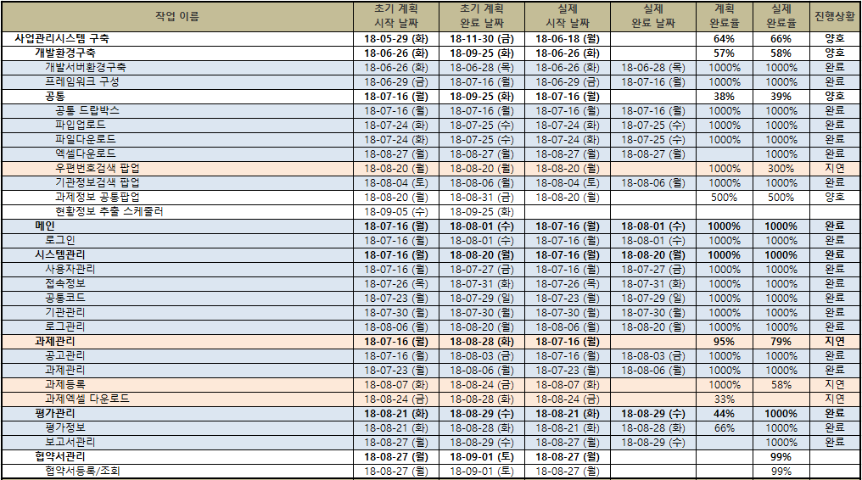

 |  |  | Weekly Report (주간 보고) 저작권기술 성능평가 시스템 개선 및 고도화
 |  |  |  |  | Version # : 1.00 |  |  |  |  | 2018-08-28

[ 2 ] 요구사항별 전체 진행 현황 (1/2)
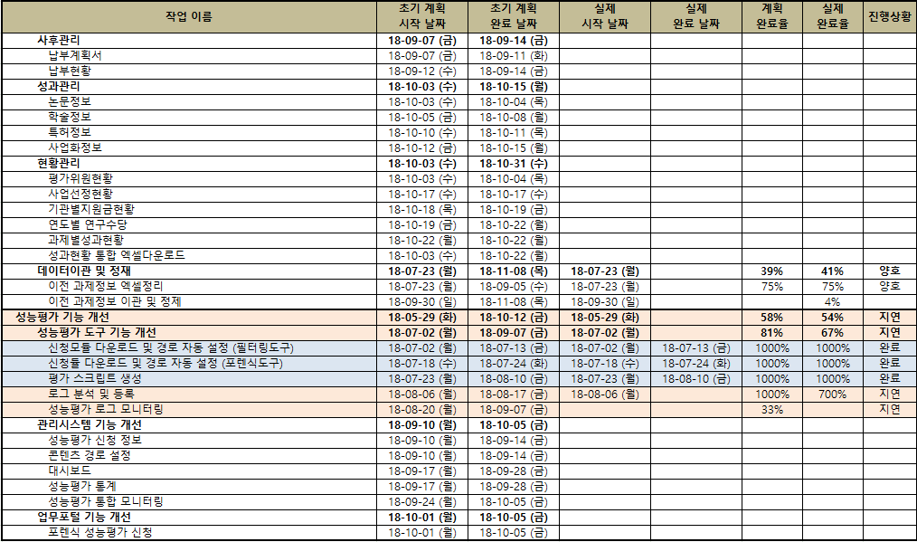

 |  |  | Weekly Report (주간 보고) 저작권기술 성능평가 시스템 개선 및 고도화
 |  |  |  |  | Version # : 1.00 |  |  |  |  | 2018-08-28
[ 3 ] 사업 추진 현황
업무명 | 전주 추진 실적 (2018/08/21 ~ 2018/08/27) |  |  |  |  |  |  | 금주 추진 계획 (2018/08/28 ~ 2018/09/03)
사업관리 | * 설계단계 감리 - 설계 관련 문서 검토 및 위원회 공유 * 프로젝트 산출물 현행화(계속) * 월간보고서 자료 준비 |  |  |  |  |  |  | * 설계단계 감리 - 설계 관련 문서 검토 및 위원회 공유 * 월간보고 준비 : 9/03(월) 10:00 (진주) * 프로젝트 산출물 현행화 (완료)
저작권기술 사업관리시스템 | * 개발 공모관리 변경사항 수정완료 과제정보 수정 - 과제기본정보 수정 (완료) - 과제개요 수정 (완료) - 참여기관정보 수정(완료) - 참여연구원정보 수정(완료) 공통 - 우편번호 등록화면 작업 (계속) - 과제 공통팝업화면 작업 (계속) |  |  |  |  |  |  | * 개발 과제정보 수정 - 기관별사업비 수정(완료 예정) - 기관별연구비 수정 (완료 예정) - 협약서관리(완료예정) - 평가관리 - 평가정보 (계속) - 보고서관리 (계속) 공통 - 우편번호 등록화면 작업 (완료예정) - 과제 공통팝업화면 작업 (계속)
데이터 이관 | 기술료 데이터 정보 입력 - 신청과제(추가) 정보 입력(계속) |  |  |  |  |  |  | 과제 기본정보 데이터 이관 및 테스트(계속)
성능평가 운영 | * 성능평가 - DRM 인사이드 이미지 성능평가 (완료) - 샵캐스트 오디오 성능평가 (완료) * 성능평가 장비별 데이타셋 구성 현황 조사 |  |  |  |  |  |  | * 성능평가
성능평가 시스템 개선 | * 기능개선 - 외부 장비 평가용 결과 로그 업로드 및 분석 (강인성, 일관성, 신뢰성 로그 등록 완료) - 성능평가 로그 모니터링 화면 개발 (미처리, 담당자 휴가) - 성능평가 신청서 다운로드 오류 처리 (진행중) - 모바일웹하드 지속 다운 문제 해결 (미진행) * 데이타셋 구축 - 비디오 강인성 변형 작업 (완료) - 오디오제거 비디오 강인성 변형 작업 (완료) - 모바일 웹하드용 비디오(오디오제거) 변형 작성 (계속) - 모바일 웹하드용 비디오(오디오포함) 변형 작성 (계속) |  |  |  |  |  |  | * 기능개선 - 외부 장비 평가용 결과 로그 업로드 및 분석 (마크 삽입) - 성능평가 로그 모니터링 화면 개발 - 성능평가 신청서 다운로드 오류 처리 - 모바일웹하드 지속 다운 문제 해결 * 데이타셋 구축 - 모바일 웹하드용 비디오(오디오제거) 변형 작성 (계속) - 모바일 웹하드용 비디오(오디오포함) 변형 작성 (계속)
기타

 |  |  | Weekly Report (주간 보고) 저작권기술 성능평가 시스템 개선 및 고도화
 |  |  |  |  | Version # : 1.00 |  |  |  |  | 2018-08-28

[ 5 ] 이슈 및 위험 관리
▣ 이슈현황
구분 | 전월까지 누적 |  | 당월 | 합계 |  | 비고 (특이사항)
해결 | - |  | - | -
진행중 | - |  | - | -
취소 | - |  | - | -
보류 | - |  | - | -
계 | - |  | - | -
▣ 미결(발생) 이슈 내역
ID | 제기일 | 관련분야 |  |  | 이슈 내역 |  |  |  |  |  |  | 담당자 |  | 완료예정일/완료일

▣ 위험 현황
구분 | 전월누계 |  | 당월누계 | 합계 |  | 비고 (특이사항)
발생 | - |  | 2 | 2
해결 | - |  | - | -
미결 | - |  | - | -
▣ 미해결 위험 내역
ID | 제기일자 | 관련분야 |  |  | 예상 위험명 |  |  |  |  |  |  |  | 영향도 | 상태 | 완료일
PJ-RI-001 | 2018-06-12 | 저작권기술 사업관리시스템 |  |  | 저작권 R&D 업무에 대한 콘진원 이관 여부 |  |  |  |  |  |  |  | H | 진행중
PJ-RI-002 | 2018-06-25 | 저작권위원회 업무포털 연계 |  |  | 업무포털내의 저작권기술 성능평가 관련 프로그램 수정 협의 필요 |  |  |  |  |  |  |  | M | 진행중

 |  |  | Weekly Report (주간 보고) 저작권기술 성능평가 시스템 개선 및 고도화
 |  |  |  |  | Version # : 1.00 |  |  |  |  | 2018-08-28

[ 6 ] 인력 투입 현황
업무 |  |  |  | 전주 투입 현황 (2018/08/21 ~ 2018/08/27) |  |  |  |  |  | 금주 투입 계획 (2018/08/28 ~ 2018/09/03)
저작권기술 사업관리시스템 구축 |  |  |  | 곽종, 김영균, 이주리 |  |  |  |  |  | 곽종, 김영균, 이주리
성능평가 시스템 기능 개선 |  |  |  | 신창권, 신지헌 |  |  |  |  |  | 신창권, 신지헌
운영 지원 |  |  |  | 김설화, 우지호 |  |  |  |  |  | 김설화, 우지호
기타 |  |  |  |  |  |  |  |  |  | 김유진
합계 |  |  |  | 7 명 |  |  |  |  |  | 8 명
[ 7 ] 공용특징정보 DB 구축 현황
권리자 | 2018/08/20(월) |  | 2018/08/21(화) | 2018/08/22(수) |  | 2018/08/23(목) | 2018/08/24(금) |  | 2018/08/25(토) |  | 2018/08/26(일) |  | 주간합계 |  | 누적합계
MBC | 1 |  | 2 | 1 |  | 3 | 4 |  | 3 |  | 6 |  | 20 |  | 14,722
SBS | 3 |  | 1 | 3 |  | 0 | 0 |  | 46 |  | 49 |  | 102 |  | 26,434
[ 8 ] 원본 데이터셋 DB 구축 현황
구분 | 오디오 |  |  |  |  | 비디오 |  |  |  |  | 이미지 |  | 모바일앱 |  | 비고
 | 2018 이전 |  | 당해년도 | 합계 |  | 2018 이전 | 당해년도 |  | 합계
수량 | 16,101 |  | 1,000 | 17,101 |  | 2,181 | 100 |  | 2,281 |  | 2,143 |  | 100
[ 9 ] 변형물 데이터셋 DB 구축 현황
구분 | 강인성 |  |  |  |  | 축약성 |  |  |  |  | 부분매칭
 | 목표 |  | 구축수량 | 달성률 |  | 목표 | 구축수량 |  | 달성률 |  | 목표 |  | 구축수량 |  | 달성률
오디오 | 33,000 |  | 32,000 | 97% |  | 10,000 | 10,000 |  | 100% |  | 100 |  | 116 |  | 116%
비디오 | 3,800 |  | 3,800 | 100% |  | 1,000 | 1,000 |  | 100% |  | 100 |  | 138 |  | 138%
모바일웹 | 2,700 |  | 200 | 7% |  | 1,000 | 1,000 |  | 100% |  | (해당없음)
비디오(오디오제거) | 2,800 |  | 2,800 | 100% |  | (해당없음) |  |  |  |  | (해당없음)
모바일웹(오디오제거) | 2,700 |  | 100 | 4% |  | (해당없음) |  |  |  |  | (해당없음)

